Sheet3
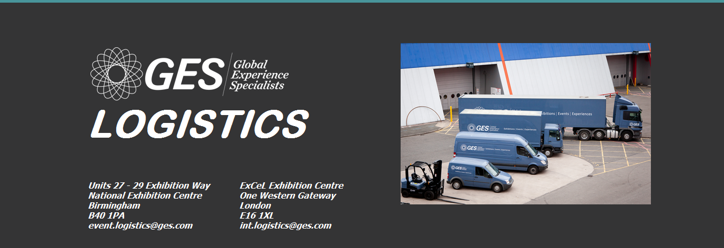
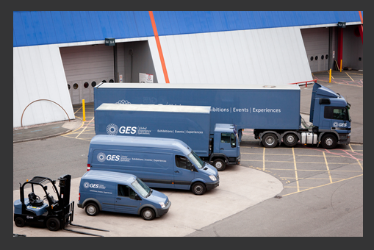

 |  |  |  |  | ORDER FORM / BON DE COMMANDE

 |  | Please complete the following forms and return us on the below contact details by / Veuillez remplir les formulaires et les envoyer à l´adresse ci-dessous avant: |  |  |  |  |  |  |  |  |  |  |  |  | 19/06/2020
 |  | Show Name: Salon: |  |  | PharmagoraPlus 2020 |  |  |  |  | Hall Number: Numéro du Hall: |  |  |  | 3.1 & 3.2
 |  | Venue: Lieu du salon: |  |  | Porte de Versailles, Paris |  |  |  |  | Stand Number: Numéro du Stand:
 |  | Show Dates: Date du salon: |  |  | 27 - 28 June 2020 |  |  |  |  | Date required on stand: Date requis en stand:
 |  | Stand Name: Nom du Stand: |  |  |  |  |  |  |  | Time required on stand: Heure requis en stand:

 |  | Invoice Name & Address: Nom de facture & adresse: |  |  |  |  |  |  |  | VAT Number: Numéro TVA:
 |  |  |  |  |  |  |  |  |  | Telephone: Téléphone:

 |  | Postcode: Code Postal: |  |  |  |  |  |  |  | Signature:
 |  | Email Address:
 |  | Print Name: Contact:
 |  | Please indicate which services your require by placing an "x" in the appropriate boxes: Veuillez indiquer quels services vous avez besoin en plaçant une "x" dans les cases appropriées:

 |  | Onsite & Courier Services: |  |  |  |  | Transport/Customs Services - Quotes upon request:
 |  |  |  |  |  |  | Please confirm below if collection address is different to the above
 |  |  | Handling via advance warehouse |  |  |  | Confirmez ci-dessous si l’adresse de la collection est différent de ce qui précède
 |  |  | Livraison via magasin (avec stockage préalable)
 |  |  |  |  |  |  | Do you have Forklift or loading facilities at your premises:
 |  |  | Unload to stand (Upto 3 tonne forklift) |  |  |  | Avez-vous un chariot élévateur ou léquipement de chargement dans vos locaux:
 |  |  | Chariot élévateur déchargement (3T capacité) |  |  |  |  |  | Yes | Oui |  | No | Non

 |  |  | Empty case storage |  |  |  |  |  | Exhibitor will deliver to Advanced GES Warehouse
 |  |  | Stockage des emballages vides |  |  |  |  |  | L'exposant enverra les articles au magasin à l'avance
 |  |  |  |  |  |  |  |  | Collection from exhibitor premises as per above address
 |  |  | Reload from stand (Upto 3 tonne forklift) |  |  |  |  |  | Collectez-leur sur les locaux indiqué à l’adresse au-dessus
 |  |  | Chariot élévateur rechargement (3T capacité) |  |  |  |  |  | Return delivery to exhibitor premises as per above address
 |  |  |  |  |  |  |  |  | Livraison retour aux locaux indiqué à l’adresse au-dessus
 |  |  | Courier receiving (Contact GES for instructions) |  |  |  |  |  | Return transport to GES warehouse
 |  |  | Réception de colis(Contactez GES * l'instruction) |  |  |  |  |  | Retour transport des articles au GES magasin
 |  |  | File Processing Fee: €50.00 applies to all orders |  |  |  |  |  | Customs Clearance Assistance
 |  |  | Frais de dossier fixes: €50.00 par ordre |  |  |  |  |  | Dédouanement Aide
 |  | Consignment details: Détails de l’envoi:

 |  | QUANTITY: QUANTITÉ: |  | DESCRIPTION OF GOODS: DESCRIPTION DES MARCHANDISES: |  |  |  |  |  |  | L x W x H (cms) |  |  | WEIGHT (KGS): POIDS:
 |  | Eg. 1 Pallet Eg. 1 c-palette |  | Exhibition Goods containing brochures and stand materials: Les brochures et matériel du stand: |  |  |  |  |  |  | 100 x 100 x 150cm |  |  | 165kgs

 |  | Work undertaken outside the normal working time: Mon-Fri (08:00 - 18:00) is subject to 50% surcharge. Please supply credit card details for payment (form below). All Business is undertaken in accordance with our conditions of trade - a copy is available on request. GES are not responsible for any goods left unattended on stands. Minimum invoice charge: £50.00 + VAT Les travaux entrepris en dehors des heures de bureau: du lundi au vendredi (8:00-18h00) sont soumis à 50% en supplément. Veuillez fournir les détails de une carte de crédit pour le paiement (formulaire ci-dessous). Toute affaire s'engage à nos conditions commerciales (Copie disponible sur demande). GES n’est pas responsable pour les colis laissés sans surveillance sur stands. Frais minimums de facturation: €100.00 + TVA. La TVA sera facturée où elle est applicable. Rapport poids / volume: 1000 kilos = 2,00m3

 |  |  |  |  |  |  |  |  |  |  |  |  |  |  |  | mbernal@ges.com
 |  |  |  |  |  |  |  |  |  |  |  |  |  |  |  | +44 (0) 207 069 4290
 |  |  |  |  |  |  |  |  |  |  |  |  |  |  |  | Monica Bernal

SHIPPING LABEL ÉTIQUETTE D'EXPEDITION

 | Exhibitor: Exposant: |  |  |  |  | 0

 | Show Name: Salon: |  |  |  |  | PharmagoraPlus 2020

 | Venue: Lieu de Salon: |  |  |  |  | Porte de Versailles, Paris

 | Pieces: Pièce: |  |  |  |  |  |  | OF DE

 | Hall Number: Numéro du Hall: |  |  |  |  | Stand Number: Numéro du Stand: |  |  |  | Loading Door: Porte de Chargement:

 | 3 |  |  |  |  | 0

